GhiChuCachNhap
Nhóm TP: | 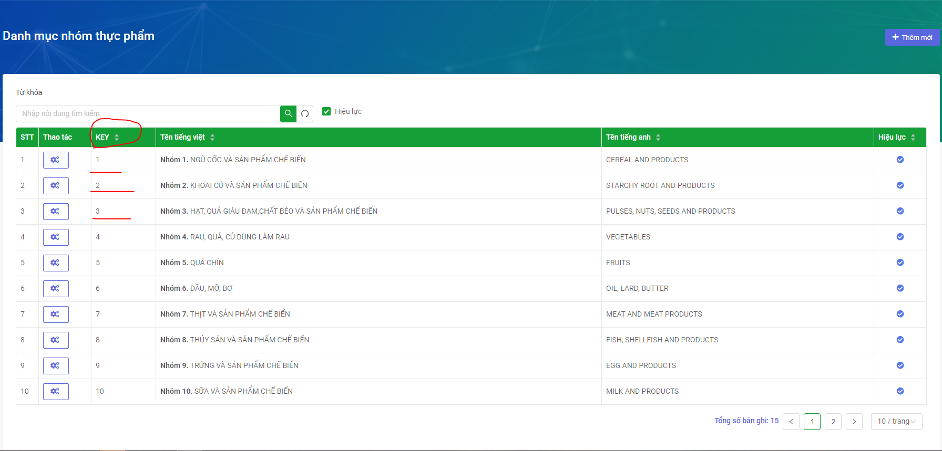 KEY trong bảng DANH MỤC NHÓM THỰC PHẨM http://nutifood.orenda.vn/app/thuc-pham-dinh-duong/nhom-thuc-pham
DinhDuong | 